Sheet3
技能界面 |  |  |  |  |  | 参考 | 魔兽世界雕文界面参考
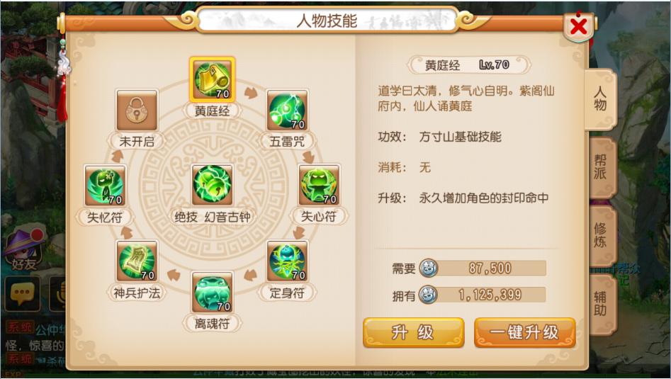
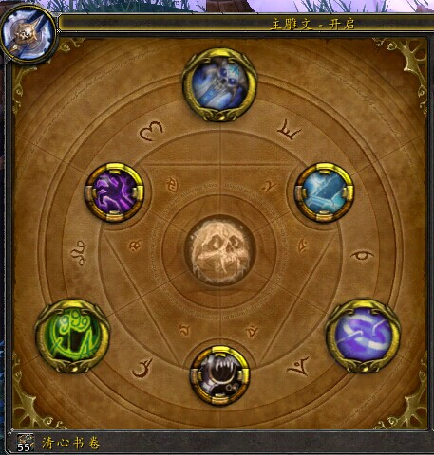

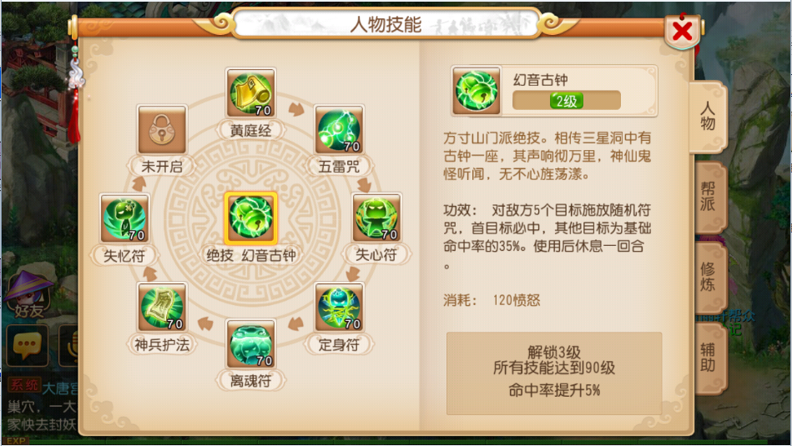
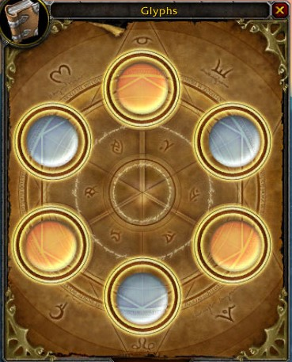

编号 | 名字 | 类型 | 截图 | 描述 | 参考
1 | 技能格 |  |  | 1、需要正常态、未开启、选中3种状态 2、可以参考魔兽雕纹的格子设计

